상품제안서
스피디 10W 고속 무선충전 거치대 | 상품코드: F18473

 |  |  |  |  |  |  | 02-412-0044 | www.easy1.co.kr
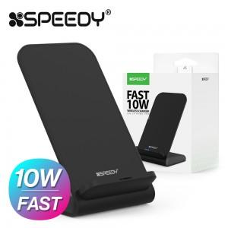 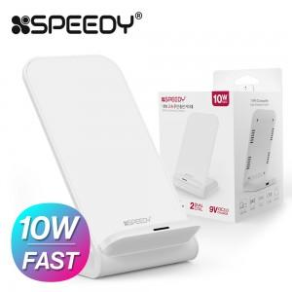

【상세/제작정보】

【인쇄/포장옵션】 | 실크, 레이저 / 포장지포장

【공급단가】 | 수량 | 200~ | 500~ | 1,000~ | 3,000~ | 5,000~
*VAT별도 | 단가 | 5,740원 | 5,530원 | 5,330원 | 5,120원 | 4,920원

【상품 URL】 | https://dev.easy1.co.kr:443/src/goods_detail.php?gdno=18473

